Sheet1 (2)
申购合同
供方：上海汭洐 |  |  |  |  |  |  | 合同标号： |  | WSJ20250522-1
需方：威斯嘉服装有限公司 |  |  |  |  |  |  | 签订点： | 广东佛山顺德均安镇畅兴工业区均益路9号4楼
产品名称，规格，数量，金额 |  |  |  |  |  |  | 签订时间： |  | 2025-05-22 |  |  |  |  |  | 出货日期 2025-6-10
客户 | 款号 | PO | 货品名 | 内容 | 订单数 | 码数 |  |  |  |  |  |  |  |  | 需订数量 | 损耗
 |  |  |  |  |  | 4 | 6 | 8 | 9 | 10 | 11 | 12 | 14 | 16
利丰 | 173971 | 1515151 | 腰卡 |  | 4910 | 0 | 340 | 617 | 241 | 920 | 261 | 1115 | 1040 | 474 | 5008 | 3%
 | 靛蓝 | 156 | 纸质吊牌 | HIGH RISE |  |  | 配绳仔001 |  |  |  |  |  |  |  | 5008

客户 | 款号 | PO | 货品名 | 内容 | 订单数 | 码数 |  |  |  |  |  |  |  |  | 需订数量 | 损耗
 |  |  |  |  |  | 18 | 20 | 22 | 24
利丰 | 039407 | 1518717 | 腰卡 | 3/4 SKINNY | 260 | 136 | 89 | 33 | 9 |  |  |  |  |  | 267 | 3%
 | 靛蓝 | 712 | 纸质吊牌 | HIGH RISE |  |  | 配绳仔001 |  |  |  |  |  |  |  | 265
合计
备注
部门 |  |  | 跟单 梁珍
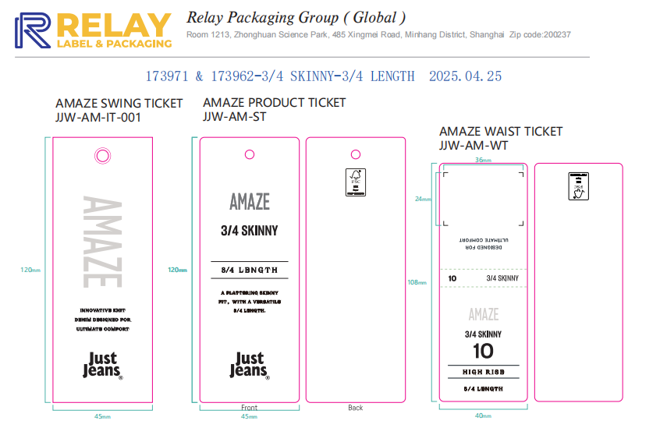
购品种类型 |  |  | 腰卡
订购原因：
申购人签名
主管签名

